Sheet1
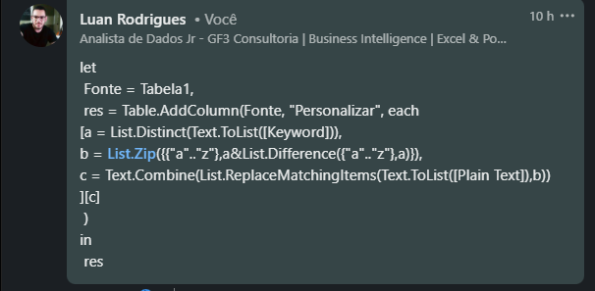
Plain Text | Keyword | Answer Expected
battle won | happy | ahssjb vml
spy on prowl | pleasant | qky ji kojwg
microsoft excel | great | kfepmqmbs txetj
linkedin is great | goddess | jflisefl fr bqsgt
daily challenges | calmer | mcfiy ldciiekbes
enemy is at the gate | bright | hlhky dq bs sch absh
we need to strategise | soft | wa kaat rl qrpsraceqa
attack at once | sweetest | sqqseh sq lkea
soldiers to retreat | theglobe | rmigclqr sm qlsqlts
enemy coming | cannon | blbky nmkgle

Criptografe as palavras dadas usando Keyword Cipher. Cifra de palavra-chave - Anote de A a Z em uma linha e anote a palavra-chave dada (sem qualquer letra duplicada) abaixo disso na segunda linha. O espaço restante na segunda linha será ocupado por letras não utilizadas de A a Z. Esse mapeamento será usado para criptografar o texto sem formatação. Ex - Plain text - enemy coming, keyword - cannon abcdefghijklmnopqrstuvwxyz canobdefghijklmpqrstuvwxyz (n é usado apenas uma vez) Daí a resposta seria blbky nmkgle

